IFO
SanitaTehnix | Тел.: +7 (495) 988-4930 | info@st-opt.ru | www.st-opt.ru
Артикул |  | Рекоменд. розн. | Опт
458.124.21.1-0222 | Rimfree GEBERIT Платтенбау Delta 21 + IFO Special Унитаз безободковый Rimfree + Сиденье микролифт, кнопка хром | 19,600р. | 14,980р.
458.124.21.1 | GEBERIT Delta 21 Инсталляция для подвесного унитаза, комплект, Швейцария
RP731300200 | IFO Special Унитаз подвесной, безободковый Rimfree, Швеция
RP706012200 | IFO Special Сиденье с крышкой с плавным опусканием, микролифт, Швеция
458.124.21.1-1002 | Rimfree GEBERIT Платтенбау Delta 21 + IFO Special Унитаз безободковый Rimfree + Сиденье микролифт, кнопка хром | 19,964р. | 15,255р.
458.124.21.1 | GEBERIT Delta 21 Инсталляция для подвесного унитаза, комплект, Швейцария
RP731100200 | IFO Special Унитаз подвесной, безободковый Rimfree, Швеция
RP706011300 | IFO Special Сиденье с крышкой с плавным опусканием, микролифт, Швеция
458.124.21.1-2006 | Rimfree GEBERIT Платтенбау Delta 21 + IFO Sjoss Унитаз безободковый Rimfree + Сиденье микролифт, кнопка хром | 21,690р. | 16,860р.
458.124.21.1 | GEBERIT Delta 21 Инсталляция для подвесного унитаза, комплект, Швейцария
RP313200600 | IFO Sjoss Унитаз подвесной, безободковый Rimfree, Швеция Сиденье с крышкой с плавным опусканием, микролифт

458.124.21.1-2131 | Rimfree GEBERIT Платтенбау Delta 21 + IFO Grandy Унитаз безободковый Rimfree + Сиденье микролифт, кнопка хром | 23,965р. | 18,331р.
458.124.21.1 | GEBERIT Delta 21 Инсталляция для подвесного унитаза, комплект, Швейцария
RP213100200 | IFO Grandy Унитаз подвесной, безободковый Rimfree, Швеция
RP216000100 | IFO Grandy Сиденье с крышкой с плавным опусканием, микролифт, Швеция
458.125.21.1-0222 | Rimfree GEBERIT Платтенбау Delta 51 + IFO Special Унитаз безободковый Rimfree + Сиденье микролифт, кнопка хром | 21,900р. | 16,700р.
458.125.21.1 | GEBERIT Delta 51 Инсталляция для подвесного унитаза, комплект, Швейцария
RP731300200 | IFO Special Унитаз подвесной, безободковый Rimfree, Швеция
RP706012200 | IFO Special Сиденье с крышкой с плавным опусканием, микролифт, Швеция
458.125.21.1-1002 | Rimfree GEBERIT Платтенбау Delta 51 + IFO Special Унитаз безободковый Rimfree + Сиденье микролифт, кнопка хром | 22,290р. | 16,975р.
458.125.21.1 | GEBERIT Delta 51 Инсталляция для подвесного унитаза, комплект, Швейцария
RP731100200 | IFO Special Унитаз подвесной, безободковый Rimfree, Швеция
RP706011300 | IFO Special Сиденье с крышкой с плавным опусканием, микролифт, Швеция
458.125.21.1-2006 | Rimfree GEBERIT Платтенбау Delta 51 + IFO Sjoss Унитаз безободковый Rimfree + Сиденье микролифт, кнопка хром | 23,990р. | 18,580р.
458.125.21.1 | GEBERIT Delta 51 Инсталляция для подвесного унитаза, комплект, Швейцария
RP313200600 | IFO Sjoss Унитаз подвесной, безободковый Rimfree, Швеция Сиденье с крышкой с плавным опусканием, микролифт

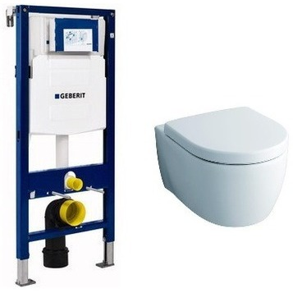
111.300.00.5-20406 | Rimfree GEBERIT + KERAMAG iCon Унитаз безободковый Rimfree + Сиденье микролифт | 31,238р. | 25,632р.
111.300.00.5 | GEBERIT Duofix Sigma Инсталляция для подвесного унитаза, Швейцария
204060000 | KERAMAG iCon Унитаз подвесной, безободковый Rimfree, Германия
574130000 | KERAMAG iCon Сиденье с крышкой с плавным опусканием, микролифт, Германия
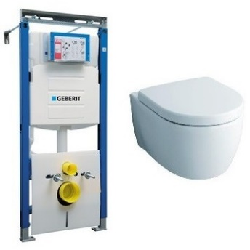
111.362.00.5-20406 | Rimfree GEBERIT + KERAMAG iCon Унитаз безободковый Rimfree + Сиденье микролифт | 31,957р. | 26,631р.
111.362.00.5 | GEBERIT Duofix Sigma Инсталляция для подвесного унитаза, Швейцария
204060000 | KERAMAG iCon Унитаз подвесной, безободковый Rimfree, Германия
574130000 | KERAMAG iCon Сиденье с крышкой с плавным опусканием, микролифт, Германия
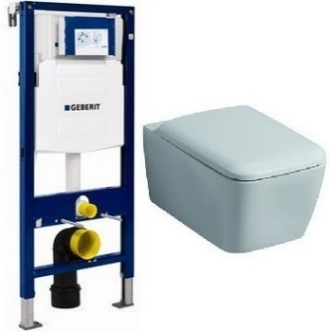
111.300.00.5-20195 | Rimfree GEBERIT + KERAMAG It! Унитаз безободковый Rimfree + Сиденье микролифт | 33,960р. | 28,300р.
111.300.00.5 | GEBERIT Duofix Sigma Инсталляция для подвесного унитаза, Швейцария
201950000 | KERAMAG It! Унитаз подвесной, безободковый Rimfree, Германия
571910000 | KERAMAG It! Сиденье с крышкой с плавным опусканием, микролифт, Германия
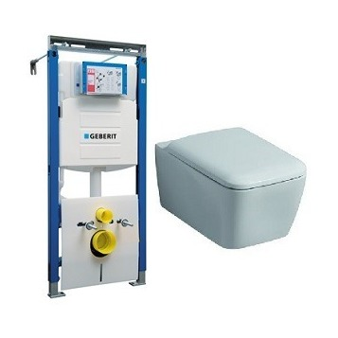
111.362.00.5-20195 | Rimfree GEBERIT + KERAMAG It! Унитаз безободковый Rimfree + Сиденье микролифт | 34,678р. | 28,899р.
111.362.00.5 | GEBERIT Duofix Sigma Инсталляция для подвесного унитаза, Швейцария
201950000 | KERAMAG It! Унитаз подвесной, безободковый Rimfree, Германия
571910000 | KERAMAG It! Сиденье с крышкой с плавным опусканием, микролифт, Германия

